ČASŤ 3_Logo
ČASŤ 3 _ špecifikácia loga

Nakladané vrecko s logom LES SR, š.p.
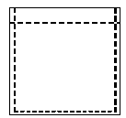

20,00 mm
 | 34,00 mm

